Jednodnevna kirurgija
KB Dubrava |  |  |  |  | ______________________________
Av. Gojka Šuška 6 |  |  |  |  | Ponuditelj
10000 Zagreb

TROŠKOVNIK - Namještaj za potrebe Zavoda za jednodnevnu kirurgiju

RBR | NAZIV |  | JEDINICA MJERE | KOLIČINA | JEDINIČNA CIJENA BEZ PDV-A | UKUPAN IZNOS BEZ PDV-A | STOPA PDV-A (%)
Garderoba pacijenti
1 | Ormar garderobni + arhiva dim: 58,2x42xh252 cm, postavljen na metalne nogice visine 10 cm. Spojnice vratnica sa sistemom tihog zavaranja. U potpunosti izrađena od iverice debljine 18 mm, obostrano oplemenjene folijom u svjetlo sivoj boji, poleđina hdf bijeli dekor, debljine 4 mm. Ormar se izrađuje iz dva dijela po visini ( 4 krila). Dolje garderoba za 2 korisnika, bravice gore puna vrata sa bravicom. Ručkice metalne polukružne raster 128 mm. |  | kom | 3
2 | Klupa za presvlačenje dim 100x44xh45 cm. U potpunosti izrađena od iverice debljine 18 mm obostrano oplemenjene folijom u svjetlo sivoj boji. |  | kom | 1
3 | Obloga sa garderobnim vješalicama dim 60x1,8x15 cm. Montaža na zid, kukice metalne dvokrake - 5 kom. |  | kom | 1
4 | Preklopne masivne ljestve sa tri gazišta, masiv bukva. |  | kom | 2
Ured pročelnice
5 | Stol radni "L" oblika dim 170x170xh75cm. Maska za noge + otvorena komoda sa policama. Provodnik kablova. Ploča stola izrađena od iverice debljine 36 mm obostrano oplemenjene folijom u svjetlo sivoj boji, završno zaštićena abs trakom debljine 2mm zaobljenih rubova. |  | kom | 1
6 | Ladičar pokretni dim. 43x56xh60 cm. U potpunosti izrađen od iverala debljine 18mm u svjetlo sivoj boji, završno zaštićena abs trakom debljine 2mm. Opremljen sa 3 metalne ladice ( TRI JEDNAKE LADICE), centralnom bravicom. Kotačići opremljeni kočnicama. Ručkice metalne polukružne rastera 128 mm. |  | kom | 1
7 | Ormar garderobni + arhiva dim. 60x45xh270 cm, postavljen na metalne nogice. Spojnice vratnica sa sistemom tihog zavaranja. U potpunosti izrađena od iverice debljine 18 mm obostrano oplemenjene folijom u svjetlo sivoj boji, poleđina hdf bijeli debljine 4 mm. Ormar se izrađuje iz dva dijela po visini. Dolje garderoba sa ogledalom, bravice, gore puna vrata sa bravicom. Ručkice metalne polukružne raster 128 mm. |  | kom | 1
8 | Ormar arhivski kombinirani visoki dim. 80x45xh270 cm, postavljen na metalne nogice. Spojnice vratnica sa sistemom tihog zavaranja. U potpunosti izrađena od iverice debljine 18 mm obostrano oplemenjene folijom u bijeloj boji, poleđina hdf bijeli debljine 4mm. Ormar se izrađuje iz tri dijela po visini. Dolje i gore puna vrata sa policama, sredina otvorena sa policama . Ručkice metalne raster 128 mm. |  | kom | 1
9 | Ormar/vitrina arhivska kombinirana visoki dim. 80x45xh270 cm, postavljena na metalne nogice. Spojnice vratnica sa sistemom tihog zavaranja. U potpunosti izrađena od iverice debljine 18 mm obostrano oplemenjene folijom u bijeloj boji, poleđina hdf bijeli debljine 4 mm. Ormar se izrađuje iz tri dijela po visini. Dolje i gore puna vrata sa policama, sredina aluminijski okviri sa prozirnim staklom i policama . Ručkice metalne raser 128 mm. |  | kom | 1
10 | Dvosjed isto ili jednako vrijed kao Gunnared tamno siva / boja drva dim. 164x89 cm. |  | kom | 1
11 | Radna fotelja završno presvučena eko kožom u kombinaciji svjetlo-tamno bež boji. Baza aluminijska sa gumiranim kotačima. Potpuni Sinchro-multiblock mehanizam. Rukonasloni metalni kromirani. Nosivost stolice 120 kg u opterećenju od 12h na dan. |  | kom | 1
Liječnička soba
12 | Dvosjed isto ili jednako vrijed kao Gunnared tamno siva / boja drva dim: 164x89 cm. |  | kom | 1
Operacijska sala
13 | Radni stol nepravilnog oblika dim 266,8x142,3xh75cm, dubine 70 cm. Ploča stola izrađena od iverice debljine 36 mm obostrano oplemenjene folijom u svjetlo sivoj boji, završno zaštićena abs trakom debljine 2mm zaobljenih rubova. |  | kpl | 1
 | 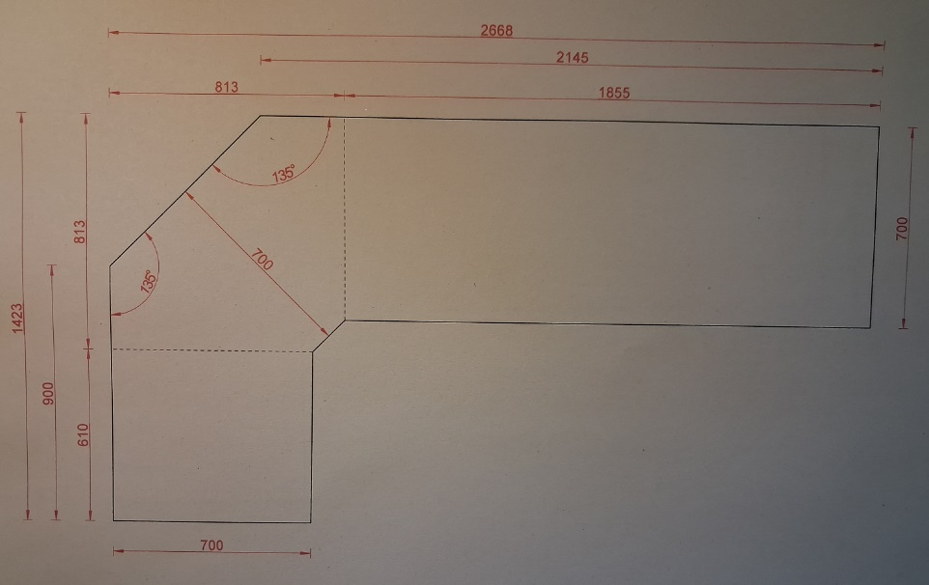
14 | Otvoreni regal ojačani dim. 90x50xh250 cm, postavljen na metalne nogice. U potpunosti izrađena od iverice debljine 18 mm obostrano oplemenjene folijom u svjetlo sivoj boji, poleđina hdf bijeli debljine 4mm. Police sa visinskom regulacijom u punoj visini. Na poleđini izrezi za utičnice |  | kom | 2
Operacijska sala - priprema
15 | Higijenski blok dim. 250x60xh230 cm. Visoki ormar za postojeći mini hladnjak, inox okrugli sudoper sa slavinom za t+h vodu. Niz donjih i gornjih elemenata sa led rasvjetom. Radna ploča debljine 38 mm oplemenjena otpornim laminatom. U cijeni spajanje na medije struje i vode. |  | kpl | 1
Propusnik - Ž
16 | Specijalni ormar sa pretincima zatvorenima vratima dim 32x40xh210cm. Svaki pretinac opremljen bravicom, lijeva vrata. U potpunosti izrađena od iverice debljine 18mm obostrano oplemenjene folijom u svjetlo sivoj boji, poleđina hdf bijeli debljine 4mm. postavljen na metalne nogice |  | kpl | 3
17 | Specijalni ormar sa otvorenim pretincima dim 32x40xh210 cm. U potpunosti izrađena od iverice debljine 18mm obostrano oplemenjene folijom u svjetlo sivoj boji, poleđina hdf bijeli debljine 4 mm, postavljen na metalne nogice visine 10 cm. |  | kom | 2
18 | Obloga sa garderobnim vješalicama dim 80x1,8x15cm. Montaža na zid, kukice metalne dvokrake - 5 kom. |  | kom | 1
Prostor buđenja pacijenata
19 | Radni pult za pripremu terapije dim. 318x60xh230cm, inox okrugli sudoper sa slavinom za t+h vodu. Donji elementi sa kliznim vratima, ukupne ručkice. Gornji elementi sa otklopnim vratima sistem kao BLUM Aventos HK Top ili jednako vrijedan, ispod gornih elemenata LED rasvjeta. Radna ploča od kompakta 13 mm, u svjetlo sivoj boji, jezgra crna. U cijeni spajanje na medije struje i vode. Zidna obloga u cijeni. |  | kpl | 1
Nadzor - buđena pacijenata
20 | Stol radni dim. 167,5x75xh75 cm. Ploča stola izrađena od iverice debljine 36 mm obostrano oplemenjene folijom u svjetlo sivoj boji, završno zaštićena abs trakom debljine 2 mm zaobljenih rubova. Postolje čini metalna konstrukcija "T" oblika završno plastificirana srebrnim epoxy prahom. Ploča stola opremljena rozetom za provod kablova. Lijevi krajnji ugao u prostoru zaobljen. |  | kpl | 2
21 | Ladičar pokretni dim. 43x56xh60cm. U potpunosti izrađen od iverala debljine 18mm u svjetlo sivoj boji, završno zaštićena abs trakom debljine 2mm . Opremljen sa 3 metalne ladice ( TRI JEDNAKE LADICE), centralnom bravicom. Kotačići opremljeni kočnicama. Ručkice metalne polukružne rastera 128 mm. |  | kpl | 2
22 | Ormar arhivski kombinirani visoki dim. 100x40xh250 cm, postavljen na metalne nogice. Spojnice vratnica sa sistemom tihog zavaranja. U potpunosti izrađena od iverice debljine 18 mm obostrano oplemenjene folijom u svjetlo sivoj boji, poleđina hdf bijeli debljine 4mm. Puna vrata vrata sa policama i bravicom, ručkice metalne raster 128 mm. |  | kpl | 1
23 | Otvoreni regal ojačani dim. 100x40xh250cm, postavljen na metalne nogice. U potpunosti izrađena od iverice debljine 18 mm, police 25mm obostrano oplemenjene folijom u svjetlo sivoj boji, poleđina hdf bijeli debljine 4mm. Police sa visinskom regulacijom u punoj visini. |  | kpl | 1
Spremište
24 | Ormar arhivski kombinirani visoki dim. 70x60xh250 cm, postavljen na metalne nogice visine 10 cm. Spojnice vratnica sa sistemom tihog zavaranja. U potpunosti izrađena od iverice debljine 18mm obostrano oplemenjene folijom u svjetlo sivoj boji, poleđina hdf bijeli debljine 4mm. Puna vrata vrata sa policama i bravicom. Ručkice metalne raster 128 mm. |  | kpl | 2
Odmor osoblja
25 | Stol za blagovanje dim. 120x70xh75 cm. Ploča stola izrađena od iverice debljine 36 mm obostrano oplemenjene folijom u svjetlo sivoj boji, završno zaštićena abs trakom debljine 2 mm. Postolje čine metalne okrugle noge završno plastificirana srebrnim epoxy prahom. Svi uglovi zaobljeni. |  | kom | 1
26 | Polica iznad stola 70x15 cm, od iverala 18 mm, u sjvetlo sivom dekoru. Prednji uglovi zaobljeni. |  | kom | 2
27 | Kuhinja po mjeri dimenzija 176x60 cm i visine 250 cm. Opremljena okruglim inoks sudopermom, mješalicom za vodu, domino grijaćom pločom, suđericom, hladnjakom i mikrovalnom pećnicom. Ispod gornjih elemenata LED rasvjeta. Boje po izboru naručitelja. Korpusi i fronte izrađeni od iverice debljine 18 mm obostrano oplemenjene folijom. Radna ploča debljine 38 mm oplemenjena otpornim laminatom. U cijeni spajanje na odvod i dovod vode i spajanje na elektro instalacije svih uređaja i rasvjete. |  | kpl | 1
28 | Hladnjak samostojeći, visine 145 cm, sa mini ledenicom u gornjoj zoni |  | kom | 1
29 | Inoks sudoper, okrugli sa sifonom |  | kom | 1
30 | Slavina kao Blanco Mida VT, ili jedanko vrijedno |  | kom | 1
31 | Grijaća ploča 2x struja, staklokreramika |  | kom | 1
32 | Mikrovalna, samostojeća kapaciteta 20 l, 800 W. |  | kom | 1
Isporuka, dostava i montaža
33 | Isporuka, dostava i montaža elemenata |  | kpl | 1
UKUPNO BEZ PDV-A:
IZNOS PDV-A:
SVEUKUPNO S PDV-OM:

Napomena: |  | Izvoditelj je u obvezi prije izrade izvršiti detaljnu izmjeru prostorija, dostaviti radioničke i 3D nacrte namještaja, te prikazati dekore za izradu namještaja.

